Layout
6.2.6.1.4 Thông tin học viên

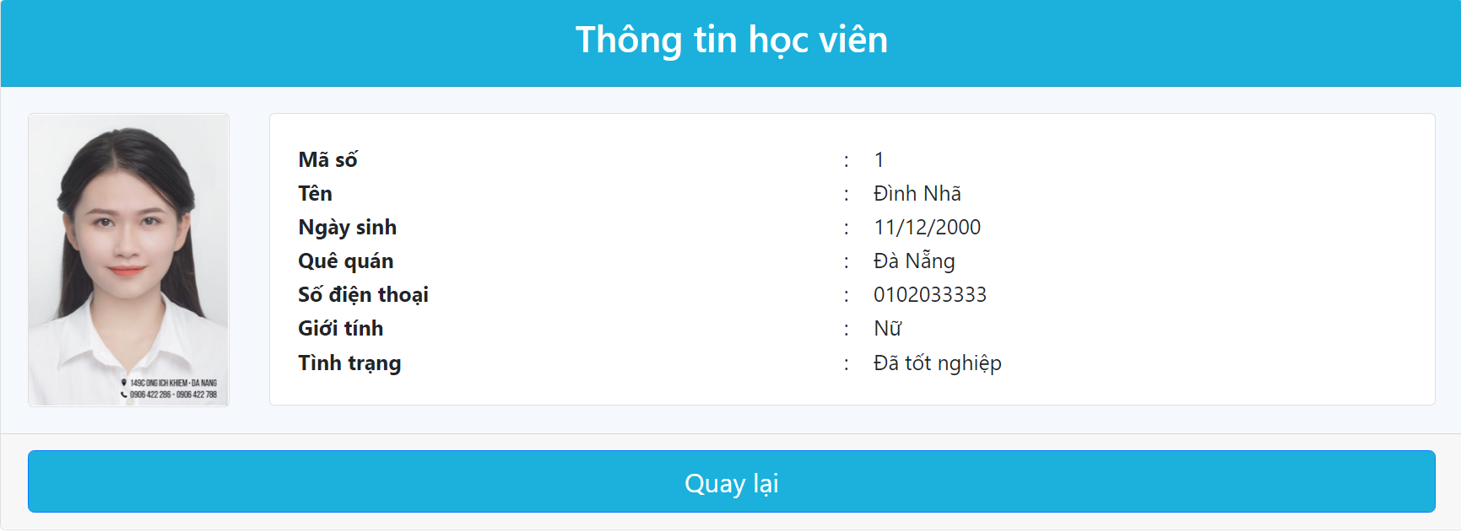

6.3.5 Thay đổi mật khẩu

